Studies Metrics
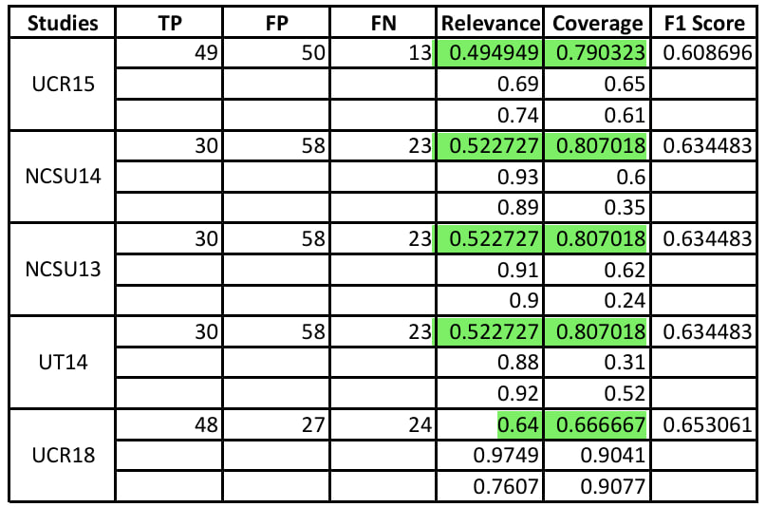
Anotacion de relevancia
Studies | TP | FP | FN | Relevance | Coverage | F1 Score
UCR15 | 47 | 49 | 15 | 49.0% | 75.8% | 59.5%
NCSU14 | 40 | 33 | 16 | 54.8% | 71.4% | 62.0%
NCSU13 | 40 | 33 | 16 | 54.8% | 71.4% | 62.0%
UT14 | 40 | 33 | 16 | 54.8% | 71.4% | 62.0%
UCR18 | 41 | 19 | 31 | 68.3% | 56.9% | 62.1%
Propmt Original
Studies | TP | FP | FN | Relevance | Coverage | F1 Score
UCR15 | 49 | 50 | 13 | 49.5% | 79.0% | 60.9%
NCSU14 | 46 | 42 | 10 | 52.3% | 82.1% | 63.9%
NCSU13 | 46 | 42 | 10 | 52.3% | 82.1% | 63.9%
UT14 | 46 | 42 | 10 | 52.3% | 82.1% | 63.9%
UCR18 | 48 | 27 | 24 | 64.0% | 66.7% | 65.3%

 |  |  |  | 0.5% | 3.2% | 1.4%
 |  |  |  | -2.5% | 10.7% | 1.9%
 |  |  |  | -2.5% | 10.7% | 1.9%
 |  |  |  | -2.5% | 10.7% | 1.9%
 |  |  |  | -4.3% | 9.7% | 3.2%

Pasos
1 | Tener el prompt original con resultados para tabularlos en la tabla
2 | Tener el prompt con anotaciones de relevancia Daniel y tabularlos
3 | Tener el prompt con anotaciones de relevancia Daniel + Christian y tabularlo
4 | Tabular todos los resultados vs los resultados del paper humano(con y sin plantillas)
5 | Con el prompt que de mejores resultados ajustarlo para hacer una corrida sin plantillas
6 | Tabular todo en una tabla comparativa

